填写说明
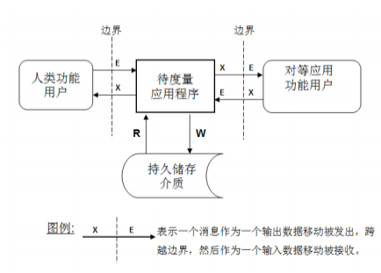
填写说明【功能点评估是从用户视角（即业务价值）度量软件的大小】
输入（E） | 将一个数据组从功能用户一侧跨越边界移动给需要它的系统功能 | （1）接受来自边界外的功能用户发送的单个数据组； （2）在不涉及其他数据移动类型的情况下，包括所有必须的格式化和展示运算，以及与验证输入数据属性相关的运算； （3）除非需要特殊的系统功能，否则从系统时钟获得日期和/或时间不可以被认为是一个输入或任何其他数据移动。
输出（X） | 将一个数据组从系统功能一侧跨越边界移动给需要它的功能用户 | （1）从一个单一数据组向边界外的功能用户发送数据属性； （2）在不涉及其他数据移动类型的情况下，包括所有必须的格式化和展示运算，以及需要向功能用户发送数据属性所需的数据运算； （3）在识别输出时，忽略所有帮助人类用户理解输出数据的字段及其他表头； （4）对于输出是固定文档的查询功能（“固定”指的是所包含的信息没有变量），要为固定文本输出识别一个输出。
读（R） | 将一个数据组从持久存储介质移动到需要它的系统功能 | （1)从持久性存储介质检索一个单一的数据组； (2)在不涉及其他数据移动类型的情况下， 包括读取数据所需的所有逻辑处理和/或数学计算； (3)软件或硬件功能用户作为数据组来源时，或者从功能用户读取或存储数据组时，不应识别为读。
写（W） | 将一个数据组从系统功能移动到持久存储介质 | (1)将一个独立的数据组移动到持久性存储介质中； (2)在不涉及其他数据移动类型的情况下，包括所有为了要建立“ 写” 数据属性的逻辑处理和/或数学计算； (3)需要从持久性存储介质中删除一个数据组的需求应被识别为一个写数据移动； (4)软件或硬件功能用户作为数据组的输出对象或存储对象时，不应识别为写。

复用程度调整系数 |  | 取值
新增 | 无系统其他子过程数据组移动与该子过程相似 | 1.00
复用 | 该子过程与系统其他子过程数据组移动类似 | 0.33
利旧 | 该子过程与系统其他子过程数据组移动一致 | 0.00

软件开发计价模型 |  | 取值
E | 输入 | 1
X | 输出 | 1
R | 读 | 1
W | 写 | 1

